Sheet1
Below you can find all the possible points I'll be grading you from. If you have any questions about them, please tell me. |  | Aantal Uur Gewerkt | Afgewerkt(%) | comment by teacher
 |  | Oliwier
Basis | 1. useful and correct class (explain why) |  |  | als je proven polymorphism hebt hebtge veel overlap en veel van de basis
 | 2. useful and correct abstraction (explain why) |  |  | puur door functies maak je kaart abstract
 | 3. useful and correct encapsulation (explain why) |  |  | in de kaart klassen gedaan alles gebeurt erin en niet buiten goed voorbeeld is deck alles van aanpassen van kaarten gebeurt in de kaart class
 | 4. useful and correct inheritance (explain why) |  |  | player is goede basis class bart is inherited van player speler speelt mee maar bart speelt specifieke manier
 | 5. useful and correct polymorphism (explain why) |  |  | will you raise if polymorphismistichse functie
 | 6. useful and correct object composition (explain why) |  |  | samenstellen van een object bv deck is samengesteld uit kaarten game is samengesteld met spelers deck en tafel
 | 7. useful and correct base class |  |  | basis class
 | 8. useful and correct abstract base class |  |  | dankzij =0 player bestaat niet bart en die andere wel
 | 9. useful and correct virtual function |  |  | virtual functie en bij afgeleide gedefineerd VIRTUAL FUNCTION ALS ER VIRTUAL BIJ STAAT
 | 10. no mistake in object-oriented programming |  |  | //

aanvullend | 1. clean main (i.e. nothing in the main that should be in a class) |  |  | HELPT want incapsulation is juist gebruikt dus veel classes en juist gebruikt 3-4 regels is clean voor meneer
 | 2. no globals, but statics if needed |  |  | geen functies buiten class geen global dus class::functienaam!
 | 3. correct protections |  |  | proceties van classes bv kaarten mensen kunnen die ni schudden
 | 4. maintainability by clean uniform code style and good function naming and/or comments everywhere |  |  | comform en continu hetzelfde programmeerd dus dezelfde stijl doorheen u programma bij variabale zoals a b c d enz extra info bij geven
 | 5. separate header files |  |  | eigen class eigen header file
 | 6. one complete project that compiles and does not crash |  |  | als je met 2 projecten afkomt verlies je maar 1 punt miss extra punten als je andere project die punten wel heeft
 | 7. fully working project |  |  | niet super belangrijk dat het werkt
 | 8. sufficient git commits (+/- weekly) |  |  | git goed gebruiken ongeveer wekelijks eraan werken
 | 9. correct files on git |  |  | niet u hele working directory sturen ofja gwn ni u c: ineens meesturen
 | 10. working build manual as readme on GitHub (project must be possible to build from scratch on a clean PC) |  |  | ge kunt da compile met dnd compiler ofz

OOP | 1. at least 2 default constructors |  |  | zoals hand en deck
 | 2. at least 2 parameterized constructors |  |  | card en game bv default als ook specific
 | 3. at least 2 copy constructors |  |  | het bevat zijn eigen tzpe in het argument bv tournament van cpp tournament.h, tournament neemt enkel spelers over en niet het spel
 | 4. at least 2 destructors |  |  | hoe moet je het geheugen opruimen voor elk spel ruim het spel op anders blijft die mem inhouden bv deck
 | 5. member initialization in constructors (the stuff behind a colon) |  |  | bv dit:
 | 6. constructor forwarding |  |  | constructor bart geforward naar player
 | 7. useful proven (dynamic) polymorphism |  |  | proven polymorphism bv hier hij kan niet kiezen
 | 8. useful usage of "this" (if the code does not work without it) |  |  | usefull zijn code moet ermee werken dus als die er zonder kan is het niet nuttig
 | 9. useful member function |  |  | elke functie binnen een class
 | 10. default values in function definition |  |  | 2 wiunnars en 1 opt einde ofz
 | 11. useful member variabel
 | 12. useful getters and setters for member variables |  |  | 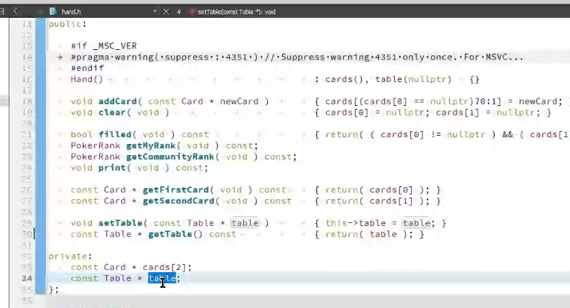 read only niet setten bv set table en gettable
 | 13. correct usage of inline function |  |  | (laatste 3 zijn moeilijkste)als die inline functies opgeroepen worden gaat die de inhoud copieren waar het nodig is enkel nuttig bij kleine functies dus helpen van compiler mini optimalisatie
 | 14. useful template function or class
 | 15. useful friend function or class |  |  | game bv: tournament of player en game is vriend vriend mag eraan als u ouder iemand als een vriend ziet mag die aanu private delen

c++ | 1. everything in one or more self-made namespace(s)
 | 2. 2 useful unsigned chars or other better usage of memory efficient type
 | 3. at least 4 useful const references for variables |  |  | niet een constant game ma bv dingen die worden meegegeven zoals table het is geen constante type ma constante reference. Zijn geen pointers ma constant reference kan zijn dat het reference is en geen constante is
 | 4. at least 4 useful const references for functions |  |  | als je iseliminated oproept moet de andere const zijn dus hand is constant kan je alleen maar functies die const zijn dus bv niet settable
 | 5. at least 4 useful bool |  |  | bool is + of-
 | 6. dynamic memory allocation (new) |  |  | free ipv malloc enz enz
 | 7. dynamic memory removing (delete) |  |  | call by reference dit is een reference-> tot hier geraakt
 | 8. 2 useful (modern) call-by-references
 | 9. useful string class usage
 | 10. useful container class
 | 11. useful usage of nullptr
 | 12. useful usage of (modern) file-I/O
 | 13. useful exception handling
 | 14. useful usage of lambda function
 | 15. useful usage of threads

aanvullend | 1. useful Qt class
 | 2. useful usage of signals/slots
 | 3. test-driven development (= written test plan or unit tests)
 | 4. solve bug ticket (with pull request or commit message issue link and issue branch)
 | 5. report a bug ticket on another project
 | 6. usage of a GUI
 | 7. usage of OpenGL or other 3D engine
 | 8. useful usage of an external library (not Qt)
 | 9. project that communicates (e.g. UART, BT) with hardware
 | 10. a nice extra that you think that should deserve grading (stuff you put time in and is not rewarded by an item above)

